Lisez-moi
LISEZ-MOI

Conformément à la règlementation, les radiateurs des appartements de la résidence harmonie-Ouest sont désormais équipes de « répartiteurs de frais de chauffage » (RFC) et de robinets thermostatiques.
Ce dispositif vise à responsabiliser les occupants des immeubles sur leur consommation énergétique en calculant leur facture à partir de leur consommation réelle.
Ainsi le montant annuel de consommation d’énergie (la facture de gaz) est désormais réparti à hauteur de :
- 30% en fonction des « tantièmes chauffage », appelée "quote part surface" dans le relevé TECHEM (1)
- 70% en fonction de la consommation individuelle de chauffage, relevée par les RFC.
Vous recevez annuellement en fin d’année un « décompte individuel de chauffage » établi TECHEM (société qui gère les RFC) qui détaille le montant de votre consommation d’énergie, somme que vous retrouvez sur le décompte définitif « Charges de copropriété période 1/7/n au 30/6/n+1 » adressé en fin d’année par le syndic
Le tableur joint a pour objet de compléter l’analyse du « décompte individuel de chauffage » TECHEM relatif à votre consommation d’énergie sur les deux dernières années, en tenant compte de la surface de votre appartement (vos « tantièmes chauffage ») et de la rigueur de l’hiver (calculée en degré jour unifié - DJU)
Les 4 chiffres à reporter dans les cellules jaunes de l'onglet "Analyse" sont à relever sur le « décompte individuel de chauffage TECHEM». Voir exemple ci-dessous.

(1).Les frais généraux sont répartis entre les propriétaire selon des "tantièmes" (des %), fixés en fonction de la nature des charges par le règlement de copropriété. Le "tantième chauffage" est pour sa part très largement basé sur la surface de l'appartement (d'ou la dénomination "quote part surface" donnée par Techem dans ses relevés)

Une fois les 4 chiffres de l'année entrés, le calcul est automatique. Lancez l'impression (sur 1 feuille A4)

Pour en savoir plus :

La règlementation :
https://www.ecologie.gouv.fr/reglementation-liee-lindividualisation-des-frais-chauffage#:~:text=de%20l'immeuble.-,R%C3%A9partition%20des%20frais,%C3%A0%2030%20%25%20des%20frais%20totaux.

Le fonctionnement des robinets thermostatiques.
Le contrat avec le chauffagiste DALKIA prévoit une température de 20° dans les appartements qui doit normalement être atteinte avec le robinet thermostatique réglé sur la position III.

En savoir plus sur les robinets thermostatiques :

http://harmonie-ouest.fr/wp-content/uploads/2018/06/Notice-Robinets-thermostatiques-v2.pdf

En savoir plus sur les RFC TECHEM :

http://harmonie-ouest.fr/wp-content/uploads/2018/06/Guide-occupant-notice-répartiteur-chauffage-TECHEM.pdf

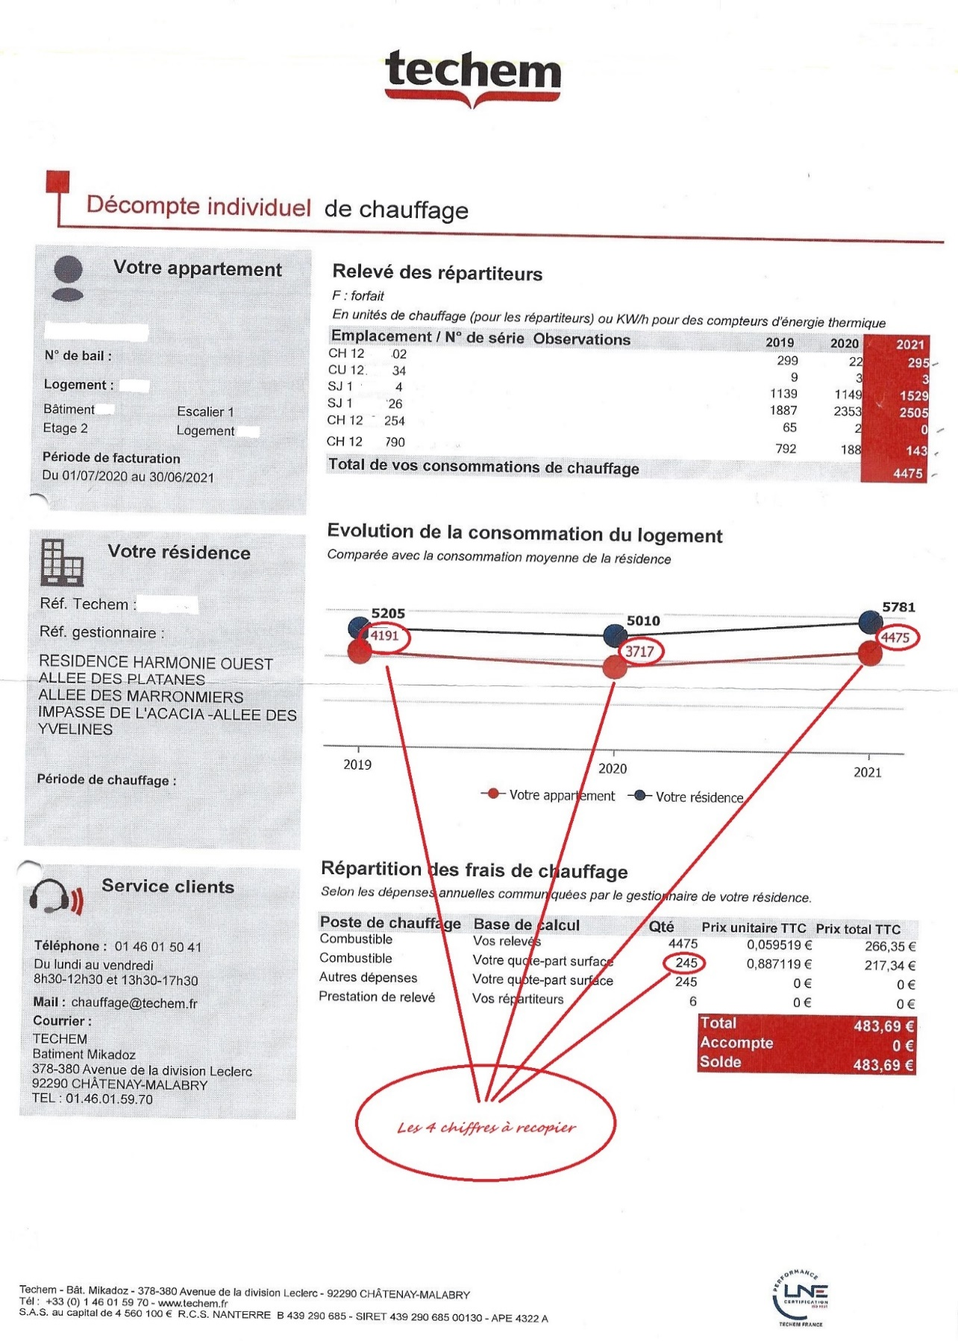

Le RFC étant remis à Zero au 31 décembre, le calcul pour un hiver (n; n+1) est:
Total des index au 31/12/n
Moins Total des index au 1/7/n
Plus Total des index au 1/7/ n+1
= Total des index hiver n ; n+1

Analyse
 | ANALYSE DE MA CONSOMMATION D'ENERGIE (GAZ) POUR LE CHAUFFAGE |  |  |  |  |  | Feuille protégée sans mot de passe
 | (Compte tenu du réglages de mes robinets thermostatiques) |  |  |  |  |  | Version : JS 2023 01 08

 |  |  |  |  |  |  |  | cellules à servir par gestionnaire du tableur à partir du décompte individuel de chauffage TECHEM envoyé par Syndic
Informations à saisir par l'utilisateur (sur cellules jaunes) |  |  |  | votre Nom:
 |  |  |  |  |  |  |  | 5 cellules à servir par le copropriétaire à partir du décompte individuel de chauffage TECHEM envoyé par Syndic
 | à relever sur dernier relevé individuel de chauffage Techem:
 |  | Votre "quote part surface" (1)
 |  | Index des RFC de votre appartement (chiffres en rouge)
 |  |  |  | 2022
 |  |  |  | 2021
(1) identique à "tantième chauffage" |  |  |  | 2020

 |  | Récapitulatif index RFC et rigueur hivernale

 |  |  | 2020 | 2021 | 2022 | % evol N/N-1
 |  | Conso. énergie moyenne | 5010 | 5781 | 4968 | 86%
 |  | Ma conso. (RFC) | 0 | 0 | 0 | #DIV/0!
 |  | Rigueur hivernale (DJU) | 1885 | 2222 | 2037 | 92%
 |  | DJU de ref. (moy.trentenaire) | 2466 | 2466 | 2466

 |  | Graphe consommation energie comparée

Commentaire du graphe: au cours du dernier hiver, ma consommation de gaz a évolué de |  |  |  |  |  | #DIV/0!
 |  |  | Contre en moyenne pour la résidence: |  |  | -14%
 |  |  | et la rigueur de l'hiver de |  |  | -8%

 |  | Analyse financière de ma consommation d'énergie (selon relevés RFC)

 |  | Exercice N: | 2022

Poste Energie chauffage |  | Base de calcul | Qté | Pu € TTC | Pt € TTC | Part | Soit total réparti

Répartition selon la quote part surface
30% |  | Ma quote part surface: | 0 | 0.820042 | 0.00 | 0.30 | 80,966.85
 |  | sur: | 98735

Répartition selon RFC
70% |  | Mon relevé total RFC: | 0 | 0.064025 | 0.00 |  | 188,922.64

 |  | Coût total énergie chauffage de l'année |  |  | 0.00 |  | 269,889.49

 |  | Exercice N-1: | 2021

Poste Energie chauffage |  | Base de calcul | Qté | Pu € TTC | Pt € TTC | Part | soit total réparti

Répartition selon la quote part surface
30% |  | Ma quote part surface: | 0 | 0.887119 | 0.00 | 0.30 | 87,589.69
 |  | sur: | 98735

Répartition selon RFC
70% |  | Mon relevé total RFC: | 0 | 0.059519 | 0.00 |  | 204,375.95

 |  | Coût total énergie chauffage de l'année |  |  | 0.00 |  | 291,965.65

 | Analyse de ma consommation d'énergie (Gaz) l'hiver dernier: |  |  |  | 2022

 | Si les frais d'énergie étaient intégralement répartis suivant ma quote part surface
 |  | ma contribution s'élèverait à: |  |  | 0.00 €

 |  | Avec les RFC elle est de: |  |  | 0.00 €

 |  | J'ai donc | payé en plus |  | 0.00 €
 |  |  |  | soit | #DIV/0!

 | Analyse de ma consommation d'énergie (Gaz) l'hiver précédent: |  |  |  | 2021

 | Si les frais d'énergie étaient intégralement répartis suivant ma quote part surface
 |  | ma contribution s'élèverait à: |  |  | 0.00 €

 |  | Avec les RFC elle est de : |  |  | 0.00 €

 |  | J'ai donc | payé en plus |  | 0.00 €
 |  |  |  | soit | #DIV/0!

